LevelC_电能量市场出清电价
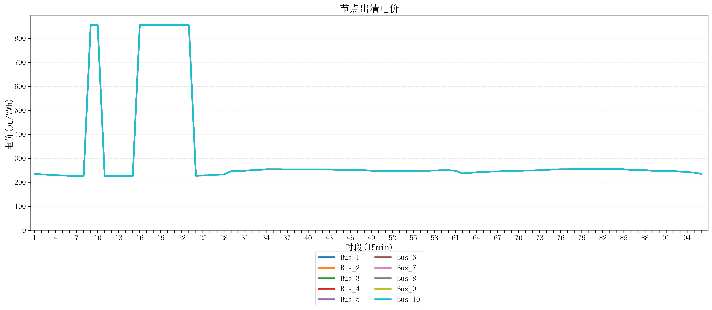
节点编号 | 电价类型 | 时段1 | 时段2 | 时段3 | 时段4 | 时段5 | 时段6 | 时段7 | 时段8 | 时段9 | 时段10 | 时段11 | 时段12 | 时段13 | 时段14 | 时段15 | 时段16 | 时段17 | 时段18 | 时段19 | 时段20 | 时段21 | 时段22 | 时段23
id | price_type | t1 | t2 | t3 | t4 | t5 | t6 | t7 | t8 | t9 | t10 | t11 | t12 | t13 | t14 | t15 | t16 | t17 | t18 | t19 | t20 | t21 | t22 | t23
str | str | float64 | float64 | float64 | float64 | float64 | float64 | float64 | float64 | float64 | float64 | float64 | float64 | float64 | float64 | float64 | float64 | float64 | float64 | float64 | float64 | float64 | float64 | float64
Bus_1 | 电能量电价 | 235.51528 | 232.414 | 231.30016 | 229.07248 | 227.95864 | 226.8448 | 225.73096 | 225.73096 | 853.98584 | 853.92721684 | 225.73096 | 225.73096 | 226.8448 | 226.8448 | 225.73096 | 853.92721684 | 853.98584 | 853.98584 | 853.98584 | 853.98584 | 853.98584 | 853.98584 | 853.98584
Bus_2 | 电能量电价 | 235.51528 | 232.414 | 231.30016 | 229.07248 | 227.95864 | 226.8448 | 225.73096 | 225.73096 | 853.98584 | 853.92721684 | 225.73096 | 225.73096 | 226.8448 | 226.8448 | 225.73096 | 853.92721684 | 853.98584 | 853.98584 | 853.98584 | 853.98584 | 853.98584 | 853.98584 | 853.98584
Bus_3 | 电能量电价 | 235.51528 | 232.414 | 231.30016 | 229.07248 | 227.95864 | 226.8448 | 225.73096 | 225.73096 | 853.98584 | 853.92721684 | 225.73096 | 225.73096 | 226.8448 | 226.8448 | 225.73096 | 853.92721684 | 853.98584 | 853.98584 | 853.98584 | 853.98584 | 853.98584 | 853.98584 | 853.98584
Bus_4 | 电能量电价 | 235.51528 | 232.414 | 231.30016 | 229.07248 | 227.95864 | 226.8448 | 225.73096 | 225.73096 | 853.98584 | 853.92721684 | 225.73096 | 225.73096 | 226.8448 | 226.8448 | 225.73096 | 853.92721684 | 853.98584 | 853.98584 | 853.98584 | 853.98584 | 853.98584 | 853.98584 | 853.98584
Bus_5 | 电能量电价 | 235.51528 | 232.414 | 231.30016 | 229.07248 | 227.95864 | 226.8448 | 225.73096 | 225.73096 | 853.98584 | 853.92721684 | 225.73096 | 225.73096 | 226.8448 | 226.8448 | 225.73096 | 853.92721684 | 853.98584 | 853.98584 | 853.98584 | 853.98584 | 853.98584 | 853.98584 | 853.98584
Bus_6 | 电能量电价 | 235.51528 | 232.414 | 231.30016 | 229.07248 | 227.95864 | 226.8448 | 225.73096 | 225.73096 | 853.98584 | 853.92721684 | 225.73096 | 225.73096 | 226.8448 | 226.8448 | 225.73096 | 853.92721684 | 853.98584 | 853.98584 | 853.98584 | 853.98584 | 853.98584 | 853.98584 | 853.98584
Bus_7 | 电能量电价 | 235.51528 | 232.414 | 231.30016 | 229.07248 | 227.95864 | 226.8448 | 225.73096 | 225.73096 | 853.98584 | 853.92721684 | 225.73096 | 225.73096 | 226.8448 | 226.8448 | 225.73096 | 853.92721684 | 853.98584 | 853.98584 | 853.98584 | 853.98584 | 853.98584 | 853.98584 | 853.98584
Bus_8 | 电能量电价 | 235.51528 | 232.414 | 231.30016 | 229.07248 | 227.95864 | 226.8448 | 225.73096 | 225.73096 | 853.98584 | 853.92721684 | 225.73096 | 225.73096 | 226.8448 | 226.8448 | 225.73096 | 853.92721684 | 853.98584 | 853.98584 | 853.98584 | 853.98584 | 853.98584 | 853.98584 | 853.98584
Bus_9 | 电能量电价 | 235.51528 | 232.414 | 231.30016 | 229.07248 | 227.95864 | 226.8448 | 225.73096 | 225.73096 | 853.98584 | 853.92721684 | 225.73096 | 225.73096 | 226.8448 | 226.8448 | 225.73096 | 853.92721684 | 853.98584 | 853.98584 | 853.98584 | 853.98584 | 853.98584 | 853.98584 | 853.98584
Bus_10 | 电能量电价 | 235.51528 | 232.414 | 231.30016 | 229.07248 | 227.95864 | 226.8448 | 225.73096 | 225.73096 | 853.98584 | 853.92721684 | 225.73096 | 225.73096 | 226.8448 | 226.8448 | 225.73096 | 853.92721684 | 853.98584 | 853.98584 | 853.98584 | 853.98584 | 853.98584 | 853.98584 | 853.98584
Bus_11 | 电能量电价 | 235.51528 | 232.414 | 231.30016 | 229.07248 | 227.95864 | 226.8448 | 225.73096 | 225.73096 | 853.98584 | 853.92721684 | 225.73096 | 225.73096 | 226.8448 | 226.8448 | 225.73096 | 853.92721684 | 853.98584 | 853.98584 | 853.98584 | 853.98584 | 853.98584 | 853.98584 | 853.98584
Bus_12 | 电能量电价 | 235.51528 | 232.414 | 231.30016 | 229.07248 | 227.95864 | 226.8448 | 225.73096 | 225.73096 | 853.98584 | 853.92721684 | 225.73096 | 225.73096 | 226.8448 | 226.8448 | 225.73096 | 853.92721684 | 853.98584 | 853.98584 | 853.98584 | 853.98584 | 853.98584 | 853.98584 | 853.98584
Bus_13 | 电能量电价 | 235.51528 | 232.414 | 231.30016 | 229.07248 | 227.95864 | 226.8448 | 225.73096 | 225.73096 | 853.98584 | 853.92721684 | 225.73096 | 225.73096 | 226.8448 | 226.8448 | 225.73096 | 853.92721684 | 853.98584 | 853.98584 | 853.98584 | 853.98584 | 853.98584 | 853.98584 | 853.98584
Bus_14 | 电能量电价 | 235.51528 | 232.414 | 231.30016 | 229.07248 | 227.95864 | 226.8448 | 225.73096 | 225.73096 | 853.98584 | 853.92721684 | 225.73096 | 225.73096 | 226.8448 | 226.8448 | 225.73096 | 853.92721684 | 853.98584 | 853.98584 | 853.98584 | 853.98584 | 853.98584 | 853.98584 | 853.98584
Bus_15 | 电能量电价 | 235.51528 | 232.414 | 231.30016 | 229.07248 | 227.95864 | 226.8448 | 225.73096 | 225.73096 | 853.98584 | 853.92721684 | 225.73096 | 225.73096 | 226.8448 | 226.8448 | 225.73096 | 853.92721684 | 853.98584 | 853.98584 | 853.98584 | 853.98584 | 853.98584 | 853.98584 | 853.98584
Bus_16 | 电能量电价 | 235.51528 | 232.414 | 231.30016 | 229.07248 | 227.95864 | 226.8448 | 225.73096 | 225.73096 | 853.98584 | 853.92721684 | 225.73096 | 225.73096 | 226.8448 | 226.8448 | 225.73096 | 853.92721684 | 853.98584 | 853.98584 | 853.98584 | 853.98584 | 853.98584 | 853.98584 | 853.98584
Bus_17 | 电能量电价 | 235.51528 | 232.414 | 231.30016 | 229.07248 | 227.95864 | 226.8448 | 225.73096 | 225.73096 | 853.98584 | 853.92721684 | 225.73096 | 225.73096 | 226.8448 | 226.8448 | 225.73096 | 853.92721684 | 853.98584 | 853.98584 | 853.98584 | 853.98584 | 853.98584 | 853.98584 | 853.98584
Bus_18 | 电能量电价 | 235.51528 | 232.414 | 231.30016 | 229.07248 | 227.95864 | 226.8448 | 225.73096 | 225.73096 | 853.98584 | 853.92721684 | 225.73096 | 225.73096 | 226.8448 | 226.8448 | 225.73096 | 853.92721684 | 853.98584 | 853.98584 | 853.98584 | 853.98584 | 853.98584 | 853.98584 | 853.98584
Bus_19 | 电能量电价 | 235.51528 | 232.414 | 231.30016 | 229.07248 | 227.95864 | 226.8448 | 225.73096 | 225.73096 | 853.98584 | 853.92721684 | 225.73096 | 225.73096 | 226.8448 | 226.8448 | 225.73096 | 853.92721684 | 853.98584 | 853.98584 | 853.98584 | 853.98584 | 853.98584 | 853.98584 | 853.98584
Bus_20 | 电能量电价 | 235.51528 | 232.414 | 231.30016 | 229.07248 | 227.95864 | 226.8448 | 225.73096 | 225.73096 | 853.98584 | 853.92721684 | 225.73096 | 225.73096 | 226.8448 | 226.8448 | 225.73096 | 853.92721684 | 853.98584 | 853.98584 | 853.98584 | 853.98584 | 853.98584 | 853.98584 | 853.98584
Bus_21 | 电能量电价 | 235.51528 | 232.414 | 231.30016 | 229.07248 | 227.95864 | 226.8448 | 225.73096 | 225.73096 | 853.98584 | 853.92721684 | 225.73096 | 225.73096 | 226.8448 | 226.8448 | 225.73096 | 853.92721684 | 853.98584 | 853.98584 | 853.98584 | 853.98584 | 853.98584 | 853.98584 | 853.98584
Bus_22 | 电能量电价 | 235.51528 | 232.414 | 231.30016 | 229.07248 | 227.95864 | 226.8448 | 225.73096 | 225.73096 | 853.98584 | 853.92721684 | 225.73096 | 225.73096 | 226.8448 | 226.8448 | 225.73096 | 853.92721684 | 853.98584 | 853.98584 | 853.98584 | 853.98584 | 853.98584 | 853.98584 | 853.98584
Bus_23 | 电能量电价 | 235.51528 | 232.414 | 231.30016 | 229.07248 | 227.95864 | 226.8448 | 225.73096 | 225.73096 | 853.98584 | 853.92721684 | 225.73096 | 225.73096 | 226.8448 | 226.8448 | 225.73096 | 853.92721684 | 853.98584 | 853.98584 | 853.98584 | 853.98584 | 853.98584 | 853.98584 | 853.98584
Bus_24 | 电能量电价 | 235.51528 | 232.414 | 231.30016 | 229.07248 | 227.95864 | 226.8448 | 225.73096 | 225.73096 | 853.98584 | 853.92721684 | 225.73096 | 225.73096 | 226.8448 | 226.8448 | 225.73096 | 853.92721684 | 853.98584 | 853.98584 | 853.98584 | 853.98584 | 853.98584 | 853.98584 | 853.98584
Bus_25 | 电能量电价 | 235.51528 | 232.414 | 231.30016 | 229.07248 | 227.95864 | 226.8448 | 225.73096 | 225.73096 | 853.98584 | 853.92721684 | 225.73096 | 225.73096 | 226.8448 | 226.8448 | 225.73096 | 853.92721684 | 853.98584 | 853.98584 | 853.98584 | 853.98584 | 853.98584 | 853.98584 | 853.98584
Bus_26 | 电能量电价 | 235.51528 | 232.414 | 231.30016 | 229.07248 | 227.95864 | 226.8448 | 225.73096 | 225.73096 | 853.98584 | 853.92721684 | 225.73096 | 225.73096 | 226.8448 | 226.8448 | 225.73096 | 853.92721684 | 853.98584 | 853.98584 | 853.98584 | 853.98584 | 853.98584 | 853.98584 | 853.98584
Bus_27 | 电能量电价 | 235.51528 | 232.414 | 231.30016 | 229.07248 | 227.95864 | 226.8448 | 225.73096 | 225.73096 | 853.98584 | 853.92721684 | 225.73096 | 225.73096 | 226.8448 | 226.8448 | 225.73096 | 853.92721684 | 853.98584 | 853.98584 | 853.98584 | 853.98584 | 853.98584 | 853.98584 | 853.98584
Bus_28 | 电能量电价 | 235.51528 | 232.414 | 231.30016 | 229.07248 | 227.95864 | 226.8448 | 225.73096 | 225.73096 | 853.98584 | 853.92721684 | 225.73096 | 225.73096 | 226.8448 | 226.8448 | 225.73096 | 853.92721684 | 853.98584 | 853.98584 | 853.98584 | 853.98584 | 853.98584 | 853.98584 | 853.98584
Bus_29 | 电能量电价 | 235.51528 | 232.414 | 231.30016 | 229.07248 | 227.95864 | 226.8448 | 225.73096 | 225.73096 | 853.98584 | 853.92721684 | 225.73096 | 225.73096 | 226.8448 | 226.8448 | 225.73096 | 853.92721684 | 853.98584 | 853.98584 | 853.98584 | 853.98584 | 853.98584 | 853.98584 | 853.98584
Bus_30 | 电能量电价 | 235.51528 | 232.414 | 231.30016 | 229.07248 | 227.95864 | 226.8448 | 225.73096 | 225.73096 | 853.98584 | 853.92721684 | 225.73096 | 225.73096 | 226.8448 | 226.8448 | 225.73096 | 853.92721684 | 853.98584 | 853.98584 | 853.98584 | 853.98584 | 853.98584 | 853.98584 | 853.98584
Bus_31 | 电能量电价 | 235.51528 | 232.414 | 231.30016 | 229.07248 | 227.95864 | 226.8448 | 225.73096 | 225.73096 | 853.98584 | 853.92721684 | 225.73096 | 225.73096 | 226.8448 | 226.8448 | 225.73096 | 853.92721684 | 853.98584 | 853.98584 | 853.98584 | 853.98584 | 853.98584 | 853.98584 | 853.98584
Bus_32 | 电能量电价 | 235.51528 | 232.414 | 231.30016 | 229.07248 | 227.95864 | 226.8448 | 225.73096 | 225.73096 | 853.98584 | 853.92721684 | 225.73096 | 225.73096 | 226.8448 | 226.8448 | 225.73096 | 853.92721684 | 853.98584 | 853.98584 | 853.98584 | 853.98584 | 853.98584 | 853.98584 | 853.98584
Bus_33 | 电能量电价 | 235.51528 | 232.414 | 231.30016 | 229.07248 | 227.95864 | 226.8448 | 225.73096 | 225.73096 | 853.98584 | 853.92721684 | 225.73096 | 225.73096 | 226.8448 | 226.8448 | 225.73096 | 853.92721684 | 853.98584 | 853.98584 | 853.98584 | 853.98584 | 853.98584 | 853.98584 | 853.98584
Bus_34 | 电能量电价 | 235.51528 | 232.414 | 231.30016 | 229.07248 | 227.95864 | 226.8448 | 225.73096 | 225.73096 | 853.98584 | 853.92721684 | 225.73096 | 225.73096 | 226.8448 | 226.8448 | 225.73096 | 853.92721684 | 853.98584 | 853.98584 | 853.98584 | 853.98584 | 853.98584 | 853.98584 | 853.98584
Bus_35 | 电能量电价 | 235.51528 | 232.414 | 231.30016 | 229.07248 | 227.95864 | 226.8448 | 225.73096 | 225.73096 | 853.98584 | 853.92721684 | 225.73096 | 225.73096 | 226.8448 | 226.8448 | 225.73096 | 853.92721684 | 853.98584 | 853.98584 | 853.98584 | 853.98584 | 853.98584 | 853.98584 | 853.98584
Bus_36 | 电能量电价 | 235.51528 | 232.414 | 231.30016 | 229.07248 | 227.95864 | 226.8448 | 225.73096 | 225.73096 | 853.98584 | 853.92721684 | 225.73096 | 225.73096 | 226.8448 | 226.8448 | 225.73096 | 853.92721684 | 853.98584 | 853.98584 | 853.98584 | 853.98584 | 853.98584 | 853.98584 | 853.98584
Bus_37 | 电能量电价 | 235.51528 | 232.414 | 231.30016 | 229.07248 | 227.95864 | 226.8448 | 225.73096 | 225.73096 | 853.98584 | 853.92721684 | 225.73096 | 225.73096 | 226.8448 | 226.8448 | 225.73096 | 853.92721684 | 853.98584 | 853.98584 | 853.98584 | 853.98584 | 853.98584 | 853.98584 | 853.98584
Bus_38 | 电能量电价 | 235.51528 | 232.414 | 231.30016 | 229.07248 | 227.95864 | 226.8448 | 225.73096 | 225.73096 | 853.98584 | 853.92721684 | 225.73096 | 225.73096 | 226.8448 | 226.8448 | 225.73096 | 853.92721684 | 853.98584 | 853.98584 | 853.98584 | 853.98584 | 853.98584 | 853.98584 | 853.98584
Bus_39 | 电能量电价 | 235.51528 | 232.414 | 231.30016 | 229.07248 | 227.95864 | 226.8448 | 225.73096 | 225.73096 | 853.98584 | 853.92721684 | 225.73096 | 225.73096 | 226.8448 | 226.8448 | 225.73096 | 853.92721684 | 853.98584 | 853.98584 | 853.98584 | 853.98584 | 853.98584 | 853.98584 | 853.98584
Bus_40 | 电能量电价 | 235.51528 | 232.414 | 231.30016 | 229.07248 | 227.95864 | 226.8448 | 225.73096 | 225.73096 | 853.98584 | 853.92721684 | 225.73096 | 225.73096 | 226.8448 | 226.8448 | 225.73096 | 853.92721684 | 853.98584 | 853.98584 | 853.98584 | 853.98584 | 853.98584 | 853.98584 | 853.98584
Bus_41 | 电能量电价 | 235.51528 | 232.414 | 231.30016 | 229.07248 | 227.95864 | 226.8448 | 225.73096 | 225.73096 | 853.98584 | 853.92721684 | 225.73096 | 225.73096 | 226.8448 | 226.8448 | 225.73096 | 853.92721684 | 853.98584 | 853.98584 | 853.98584 | 853.98584 | 853.98584 | 853.98584 | 853.98584
Bus_42 | 电能量电价 | 235.51528 | 232.414 | 231.30016 | 229.07248 | 227.95864 | 226.8448 | 225.73096 | 225.73096 | 853.98584 | 853.92721684 | 225.73096 | 225.73096 | 226.8448 | 226.8448 | 225.73096 | 853.92721684 | 853.98584 | 853.98584 | 853.98584 | 853.98584 | 853.98584 | 853.98584 | 853.98584
Bus_43 | 电能量电价 | 235.51528 | 232.414 | 231.30016 | 229.07248 | 227.95864 | 226.8448 | 225.73096 | 225.73096 | 853.98584 | 853.92721684 | 225.73096 | 225.73096 | 226.8448 | 226.8448 | 225.73096 | 853.92721684 | 853.98584 | 853.98584 | 853.98584 | 853.98584 | 853.98584 | 853.98584 | 853.98584
Bus_44 | 电能量电价 | 235.51528 | 232.414 | 231.30016 | 229.07248 | 227.95864 | 226.8448 | 225.73096 | 225.73096 | 853.98584 | 853.92721684 | 225.73096 | 225.73096 | 226.8448 | 226.8448 | 225.73096 | 853.92721684 | 853.98584 | 853.98584 | 853.98584 | 853.98584 | 853.98584 | 853.98584 | 853.98584
Bus_1 | 阻塞电价 | 0 | 0 | 0 | 0 | 0 | 0 | 0 | 0 | 0 | 0 | 0 | 0 | 0 | 0 | 0 | 0 | 0 | 0 | 0 | 0 | 0 | 0 | 0
Bus_2 | 阻塞电价 | 0 | 0 | 0 | 0 | 0 | 0 | 0 | 0 | 0 | 0 | 0 | 0 | 0 | 0 | 0 | 0 | 0 | 0 | 0 | 0 | 0 | 0 | 0
...

LevelC_电力电量平衡表单
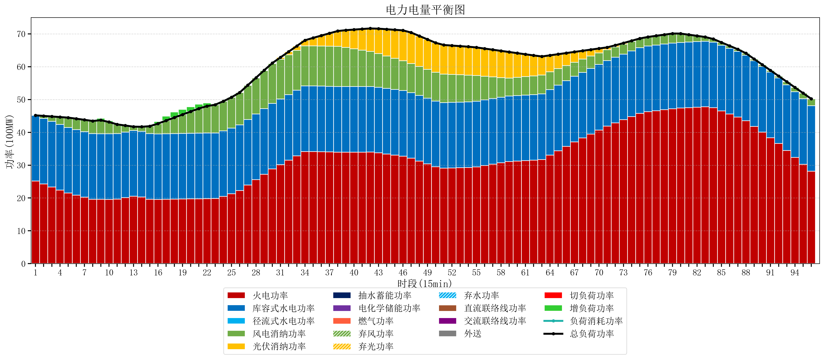
元件名称 | 时段1 | 时段2 | 时段3 | 时段4 | 时段5 | 时段6 | 时段7 | 时段8 | 时段9 | 时段10 | 时段11 | 时段12 | 时段13 | 时段14 | 时段15 | 时段16 | 时段17
name | t1 | t2 | t3 | t4 | t5 | t6 | t7 | t8 | t9 | t10 | t11 | t12 | t13 | t14 | t15 | t16 | t17
str | float64 | float64 | float64 | float64 | float64 | float64 | float64 | float64 | float64 | float64 | float64 | float64 | float64 | float64 | float64 | float64 | float64
火电功率 | 25.18191286 | 24.262597238 | 23.343281617 | 22.423965995 | 21.504650373 | 20.849087758 | 20.233088093 | 19.617088429 | 19.585257618 | 19.55767867 | 19.634352594 | 20.090879245 | 20.547405896 | 20.302682813 | 19.60715633 | 19.533545706 | 19.579290859
库容式水电功率 | 20 | 20 | 20 | 20 | 20 | 20 | 20 | 20 | 20 | 20 | 20 | 20 | 20 | 20 | 20 | 20 | 20
径流式水电功率 | 0 | 0 | 0 | 0 | 0 | 0 | 0 | 0 | 0 | 0 | 0 | 0 | 0 | 0 | 0 | 0 | 0
风电消纳功率 | 0 | 0.74568421053 | 1.4913684211 | 2.2370526316 | 2.9827368421 | 3.3136842105 | 3.5824210526 | 3.8511578947 | 4.1198947368 | 3.5958947368 | 2.7921052632 | 1.9883157895 | 1.1845263158 | 1.3990526316 | 2.2682105263 | 3.1373684211 | 4.0065263158
光伏消纳功率 | 0 | 0 | 0 | 0 | 0 | 0 | 0 | 0 | 0 | 0 | 0 | 0 | 0 | 0 | 0 | 0 | 0
抽水蓄能功率 | 0 | 0 | 0 | 0 | 0 | 0 | 0 | 0 | 0 | 0 | 0 | 0 | 0 | 0 | 0 | 0 | 0
电化学储能功率 | 0 | 0 | 0 | 0 | 0 | 0 | 0 | 0 | 0 | 0 | 0 | 0 | 0 | 0 | 0 | 0 | 0
燃气功率 | 0 | 0 | 0 | 0 | 0 | 0 | 0 | 0 | 0 | 0 | 0 | 0 | 0 | 0 | 0 | 0 | 0
直流联络线功率 | 0 | 0 | 0 | 0 | 0 | 0 | 0 | 0 | 0 | 0 | 0 | 0 | 0 | 0 | 0 | 0 | 0
交流联络线功率 | 0 | 0 | 0 | 0 | 0 | 0 | 0 | 0 | 0 | 0 | 0 | 0 | 0 | 0 | 0 | 0 | 0
负荷消耗功率 | 45.18191286 | 45.008281449 | 44.834650038 | 44.661018627 | 44.487387215 | 44.162771968 | 43.815509146 | 43.468246324 | 43.705152355 | 43.153573407 | 42.426457857 | 42.079195035 | 41.731932212 | 41.701735445 | 41.875366856 | 42.670914127 | 43.585817175
外送 | 0 | 0 | 0 | 0 | 0 | 0 | 0 | 0 | 0 | 0 | 0 | 0 | 0 | 0 | 0 | 0 | 0
总负荷功率 | 45.18191286 | 45.008281449 | 44.834650038 | 44.661018627 | 44.487387215 | 44.162771968 | 43.815509146 | 43.468246324 | 43.705152355 | 43.153573407 | 42.426457857 | 42.079195035 | 41.731932212 | 41.701735445 | 41.875366856 | 42.670914127 | 43.585817175
弃风功率 | 0 | 0 | 0 | 0 | 0 | 0 | 0 | 0 | 0 | 0 | 0 | 0 | 0 | 0 | 0 | 0 | 0
弃光功率 | 0 | 0 | 0 | 0 | 0 | 0 | 0 | 0 | 0 | 0 | 0 | 0 | 0 | 0 | 0 | 0 | 0
弃水功率 | 0 | 0 | 0 | 0 | 0 | 0 | 0 | 0 | 0 | 0 | 0 | 0 | 0 | 0 | 0 | 0 | 0
切负荷功率 | 0 | 0 | 0 | 0 | 0 | 0 | 0 | 0 | 0 | 0 | 0 | 0 | 0 | 0 | 0 | 0 | 0
增负荷功率 | 0 | 0 | 0 | 0 | 0 | 0 | 0 | 0 | 0.5841688531 | 0.37985272804 | 0 | 0 | 0 | 0 | 0 | 0.62191586006 | 1.363187496

